상품제안서
디아브 15온스 포토머그425ml | 상품코드: S30887

 |  |  |  |  |  |  | 02-713-8555 | www.synergygift.co.kr
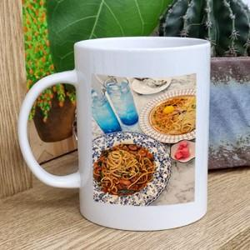

【상세/제작정보】 | <p><span style="font-size: 14pt;">※ 올라운드 풀컬러 인쇄 별도 문의 바랍니다.</span></p><p><span style="font-size: 14pt;">&nbsp;</span></p><p><span style="font-size: 14pt;">※ 200개 미만 포장지포장 발주시 120,000원(VAT별도) 일괄 발생 됩니다.</span></p>

【인쇄/포장옵션】 | 풀칼라, 올라운드 / 포장지포장

【공급단가】 | 수량 | 100~ | 300~ | 1,000~ | 3,000~ | 10,000~
*VAT별도 | 단가 | 3,880원 | 3,700원 | 3,520원 | 3,460원 | 3,340원

【상품 URL】 | https://www.synergygift.co.kr:443/src/goods_detail.php?gdno=30887

